Рынок
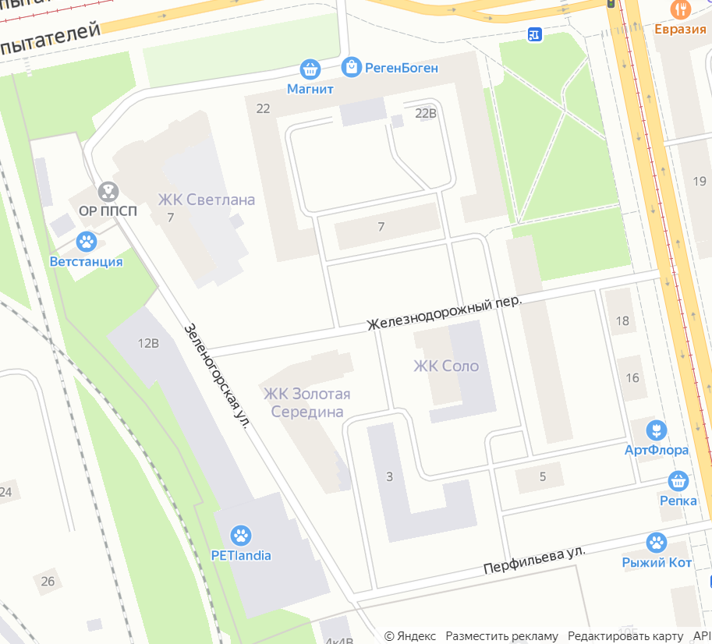
 |  |  |  | 70%
 | Парадные | Квартиры | Машины (спрос) |  | Машино-места (предложение) |  |  |  |  | Профицит (-) / Дефицит (+)
 |  |  |  |  | Всего | Машино-места | На улице | Другие локации
 |  |  | % | Кол-во |  |  |  | % | Кол-во
Жд12 | 3 | 334 | 100% | 334 | 696 | 600 | 96 | 10% |  | -362
18
Пятиэтажка22 | 15 | 228 | 85% | 194 | 96 | 0 | 96 | 20% |  | 98
Пятиэтажка7 | 3 | 45 | 80% | 36 | 0 | 0 | 0 | 20% |  | 36
4
ЖК Соло | 1 | 187 | 100% | 187 | 89 | 50 | 39 | 20% |  | 98
4
15
10
пр.Энг 16к2 | 4 | 155 | 70% | 109 | 66 | 0 | 66 | 40% |  | 43
3
Итого без новых | 26 | 949 | 91% | 859 | 947 | 650 | 297 | 19% | 0 | -88
11
Пятерочка |  |  |  |  |  |  | -3 |  |  | 3
25
Детский сад |  |  |  |  |  |  | 0 |  |  | 0
350
25
Светлана | 4 | 350 | 70% | 245 | 92 |  | 92 | 15% |  | 153
228
6
Дом_реконст | 2 | 45 | 70% | 31 | 47 |  | 47 | 15% |  | -16
45
7
6
Итого | 32 | 1,344 | 85% | 1,136 | 1,086 | 650 | 433 | 18% | 0 | 53
5
9
>0 означает, что спрос больше предложения
8
5
8
20
6
10
корректировка 277 на 260 (после определения модели)
12
8
Количество машин на 30-50 меньше, чем 859. Учтены пыстые места на улице (как предложение), но машин для этих мест нет, чтобы выйти на баланс 160
12
50
10
155
12
11
140
187
15
257
4
15
6
8
334
8
12
25
7

23
6
9
3
15
200
20
10

